关系图
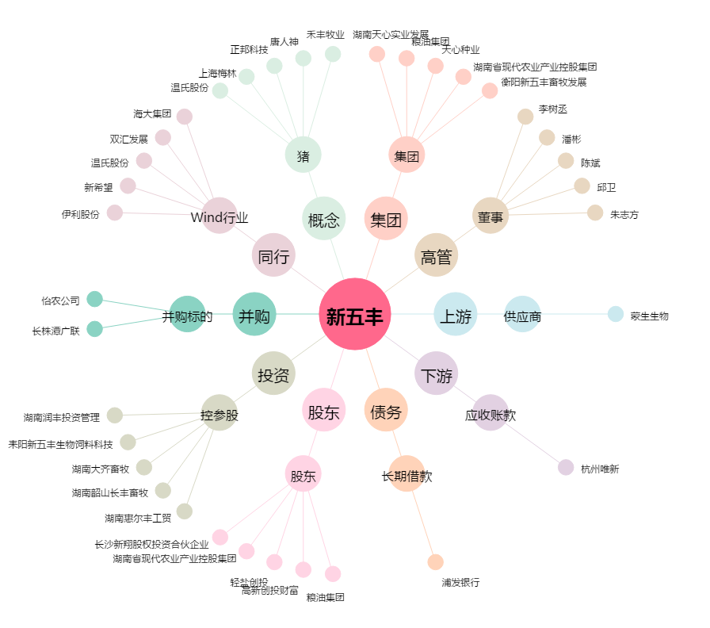
新五丰[600975.SH] - 关系概览图

